明眸规格书
明眸规格书
类别 | 能力描述 | 图示 | 160版本能力 | 主版本能力 | 风险提示
库位监控 | 监控库位是否有货 | 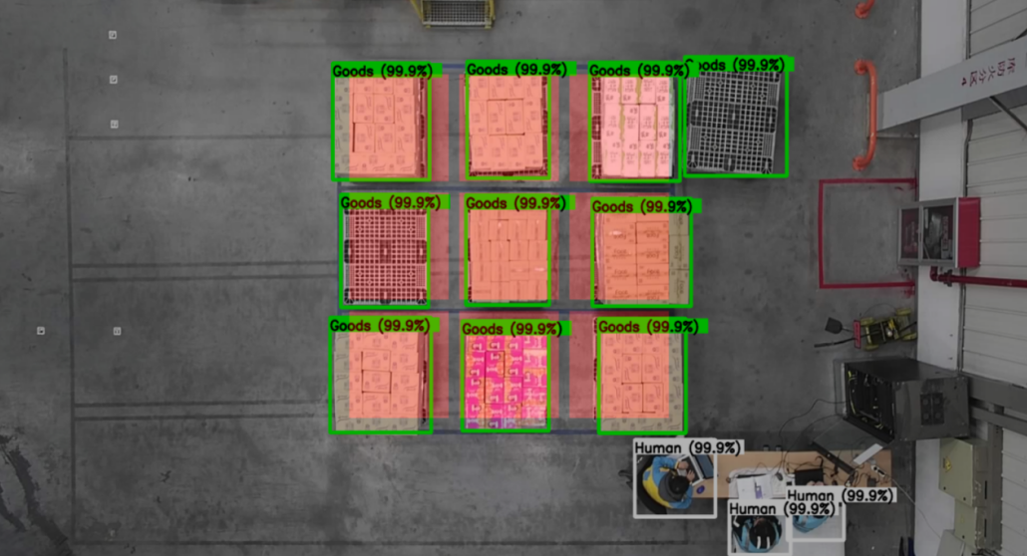 | 无 | 1、垂直视角 2、斜视视角 3、结果上报RCS延迟，500ms 4、单层库位状态识别 5、料笼层数识别
安全监控 | 监控运行区域是否有人和车或者是同时有人和车 |  | 单车直连方案： 1、明眸到单车总时间：340ms 3、AGV停车时间：680ms | RCS中转方案： 1、明眸到RCS总时间：340ms 2、AGV停车时间：3s
 |  |  |  | 单车直连方案： 1、明眸到单车总时间：340ms 3、AGV停车时间：680ms
相机信息 | 相机的品牌、分辨率、fov、协议等 | 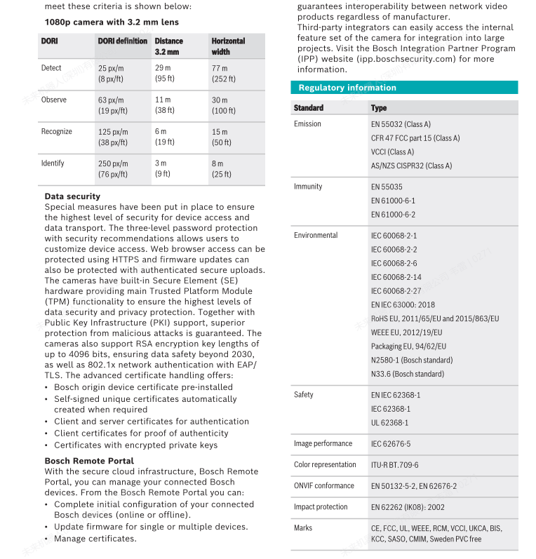 | BOSH NVU-3702-F04 1、去畸变后fov: 82° * 50° 2、使用分辨率：1280 * 720 3、数据协议：rtsp 4、供电方式：POE | BOSH NVU-3702-F04 1、去畸变后fov: 82° * 50° 2、支持分辨率：1920*1080 、1280 * 720 3、数据协议：rtsp 4、供电方式：POE
服务器信息 | cpu、gpu等硬件参数和带载能力 |  | 1、CPU：intel i7 12700 2、GPU：Nvidia RTX4070 3、内存：DDR4 16*2 4、硬盘：SSD 512G 5、电源：700W 6、带载能力：12台相机做推理 | 1、CPU：intel i7 12700 2、GPU：Nvidia RTX5070、Nvidia RTX 4070 3、内存：DDR4 16*2 4、硬盘：SSD 512G 5、电源：700W 6、带载能力：12台相机做推理
软件功能 | 支持的软件功能 |  | 1、web 界面 2、安全隐私功能(监控画面模糊处理) 3、相机断线检测、重连功能 4、视频回溯功能 5、安全异常一键关闭功能 6、进程异常自诊监控功能 | 1、web 界面 2、安全隐私功能(监控画面模糊处理) 3、相机断线检测、重连功能 4、视频回溯功能 5、安全异常一键关闭功能 6、进程异常自诊监控功能
网络情况 | 系统网络交互延迟、带宽 |  | web界面显示延迟：720p分辨率预览，平均延迟515.6ms | web界面显示延迟：720p分辨率预览，平均延迟515.6ms
 |  |  | 安全明眸总延迟(直连)：680ms | 安全明眸总延迟(RCS中转)：3s
 |  |  |  | 安全明眸总延迟(直连)：680ms
 |  |  | 12路并发请求接口响应延迟： | 多路并发请求接口响应延迟：90ms
 |  |  | 单客户端浏览12路相机网络带宽：105.5Mbps | 单客户端浏览12路相机网络带宽：105.5Mbps
模型检测 | 模型版本、检测能力 |  | 基础模型：yolov5 n 检测目标：人、车 | 基础模型：yolov12 l 检测标签：货物、人、车
系统环境 |  |  | OS: ubuntu 20.04 driver: 535 cuda: 11.8 cudnn: 8.9.0 tensorrt: 8.6 | OS: ubuntu 20.04 driver: 535 cuda: 11.8 cudnn: 8.9.0 tensorrt: 8.6
 |  |  |  | OS: ubuntu 24.04 driver: 575 cuda: 12.8 cudnn: 9.8.0 tensorrt: 10.8

